オーダーシート
 | STEP1 お客様情報の入力 |  |  |  |  | 深田縫製

 | 申し込み者 |  |  |  | メール info@fukata-sewing.co.jp
 | 会社名・団体名
 | 担当者名
 | メールアドレス
 | 電話番号 |  |  | 電話 050-3205-0801
 | ご住所
 | 約4週間かかりますので、本日より4週間以上先の日にちをご記入ください。
 | ご希望納期 |  |  |  |  |  |  | ＊業務委託先：ダブルノット 営業時間 (月～金 9:00～17:00)

 | STEP2 マスクの仕様の選択（ベースカラー・イヤーフックカラー・マスク生地・数量）

 |  |  |  | ②マスクのベースカラーを選択 |  |  | お選びください
 |  |  |  | 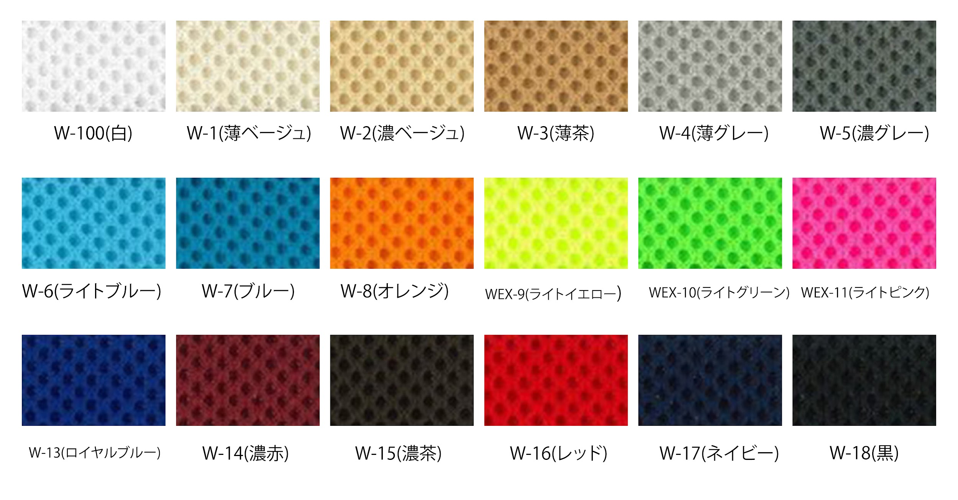
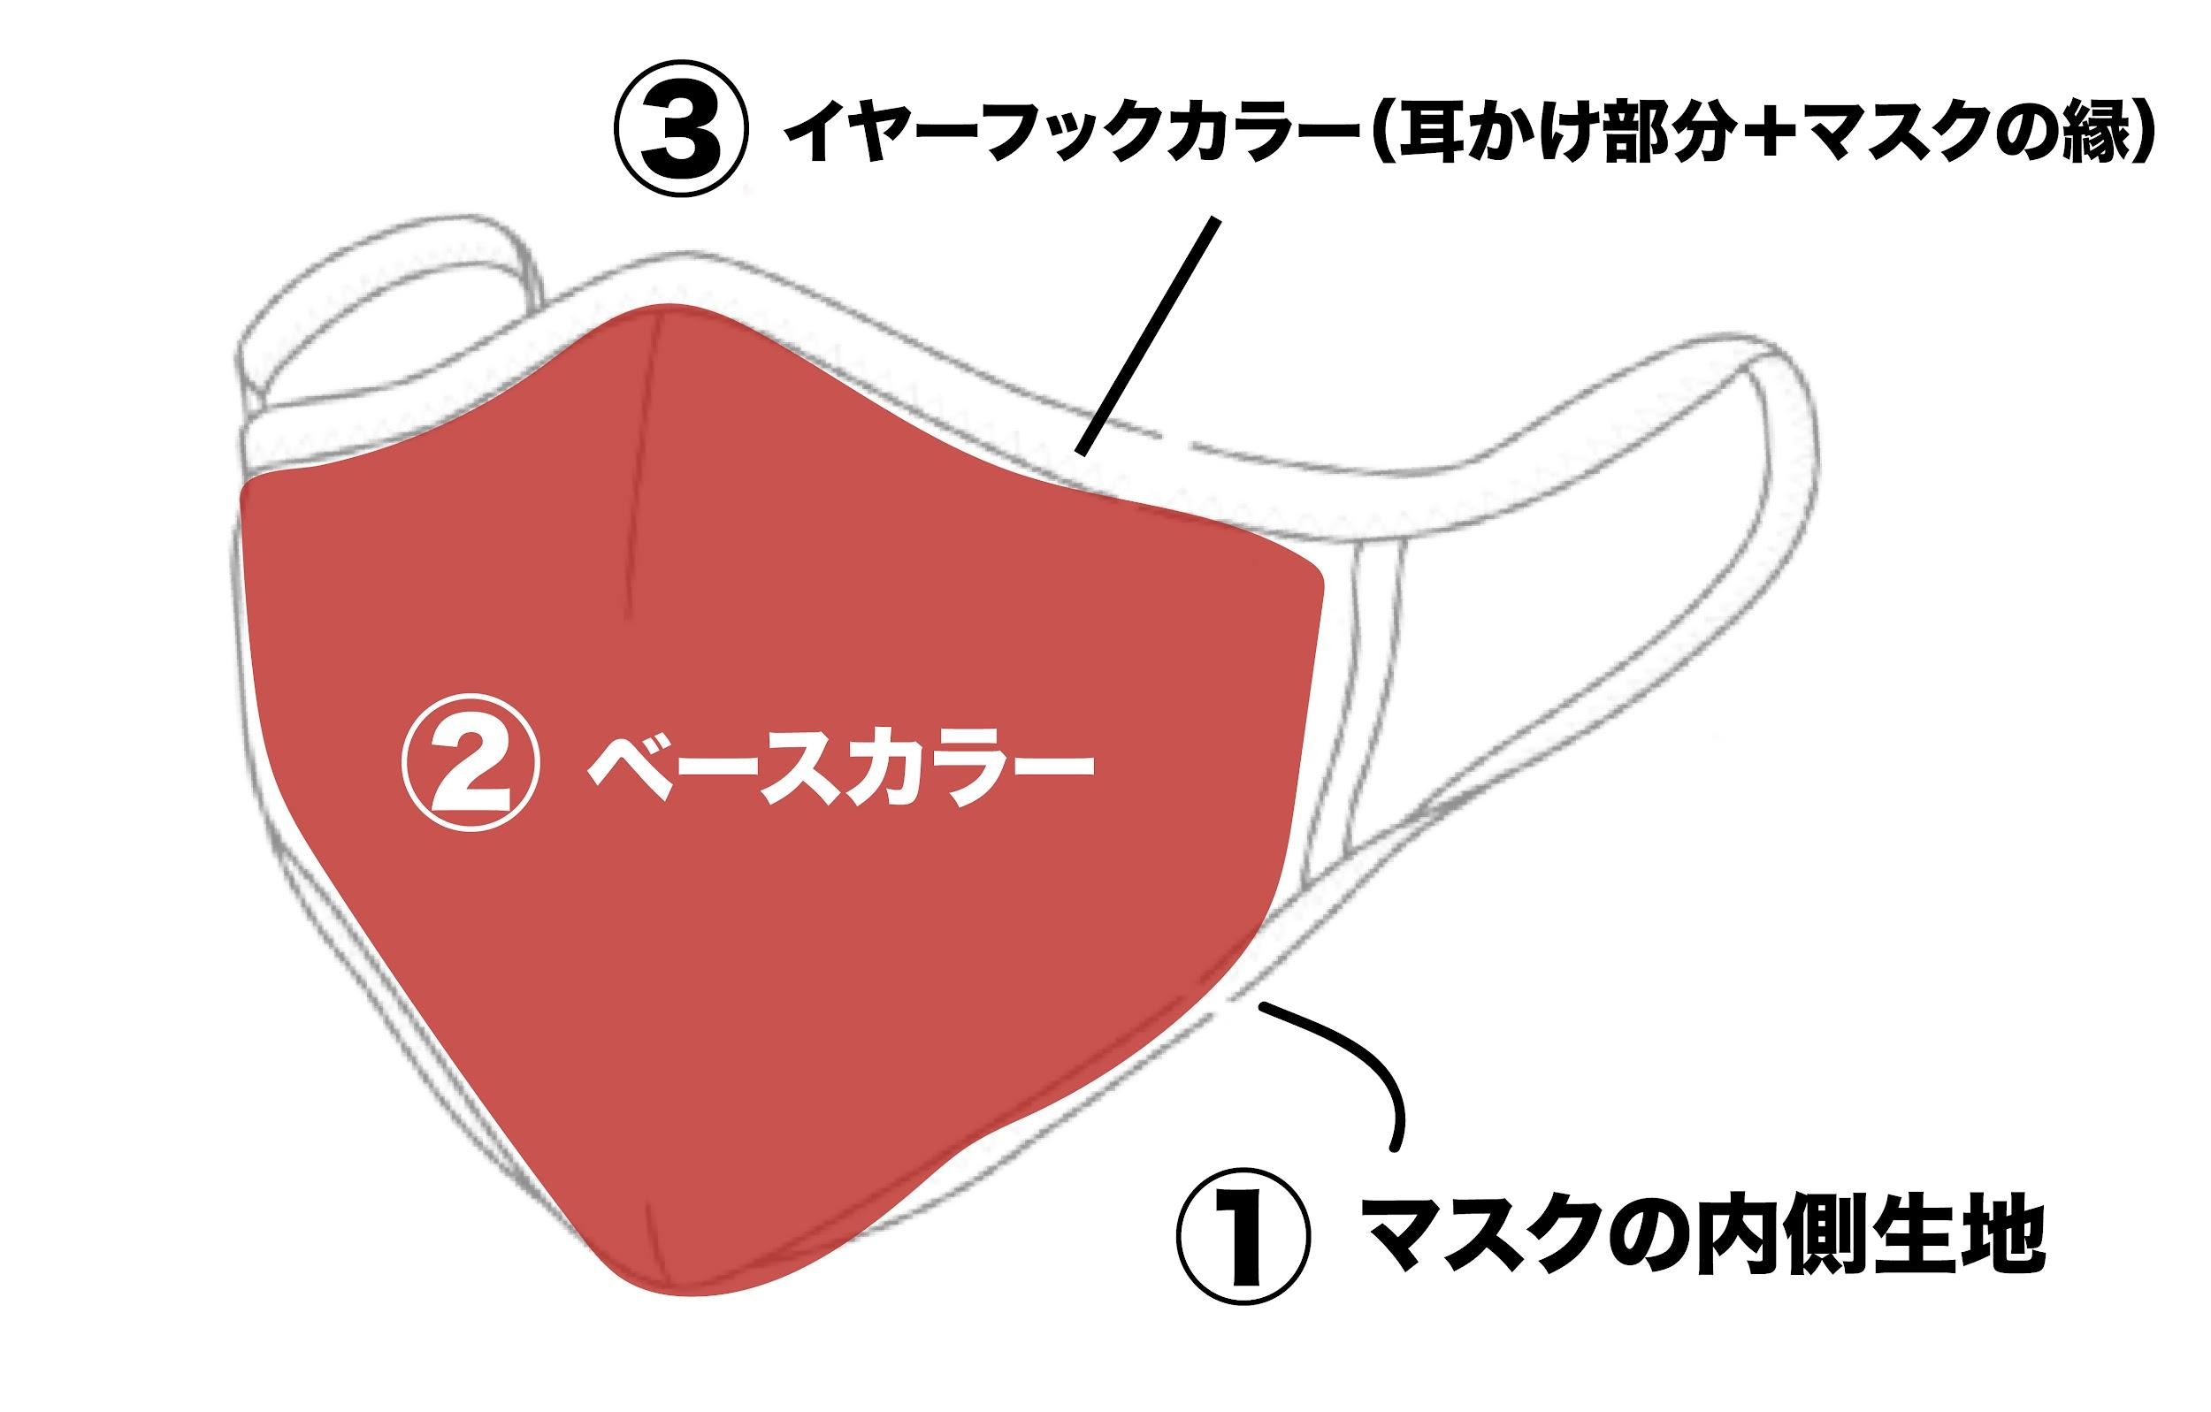

 | ①マスクの内側生地を選択 |  | お選びください | ③イヤーフックカラーを選択 |  | お選びください
 | 抗菌・抗ウイルスマスク - 「CLEANSE®（クレンゼ®）」を使った生地を使用しているため、生地が清潔に保たれ安心です。 吸水・速乾マスク - 吸水・速乾に優れた「クール・デ・ホット」を使った生地を使用しているため、一年を通して快適にマスクをつけて頂けます。
 |  |  |  | ④注文数の選択 |  | メンズ | レディース | キッズ
 |  |  |  | 枚数
 |  |  |  | ※合計30枚以上になるように選択をお願いします。10枚単位でオーダー可能です。 ※サイズと注文数量で価格が変わります。詳しくはwebページの価格表をご覧ください。 ※内側生地・ベースカラー・イヤーフックカラーで価格は変わりません

 | STEP3 刺繍サイズの選択（刺しゅう参考画像はメールにて送付してください）

 | 刺繍サイズの選択 | お選びください |  |  |  | 刺繍の仕様
 | 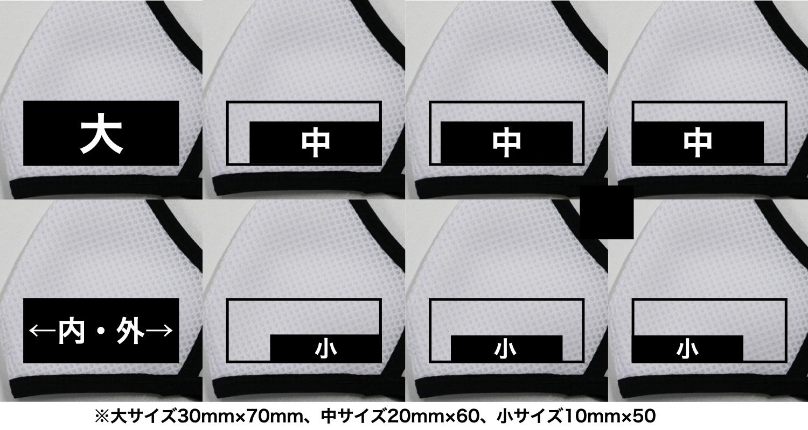 |  |  |  |  | 刺繍位置 マスク表面の左頬部分 刺繍サイズ 30mm×70mmまでのサイズ（大・中・小） 刺繍データ 3000針のデータまで対応ができます。 ※画像データはIllustratorのデータ、JPEG、PNG、 GIFでお送りください。 ※刺繍の色はデザイン原稿をもとにこちらで選別いたします。 多少色が変わる場合があります、ご了承ください。 ※手作業で行うため、刺繍の位置が多少ずれる場合があります。 ※原則としてオリジナルデザインでお願いいたします。 使用権のない企業やブランドロゴを用いたデザインでの ご注文はお受けできません。

 | その他ご要望などがあればご記入ください。

